OBLAST
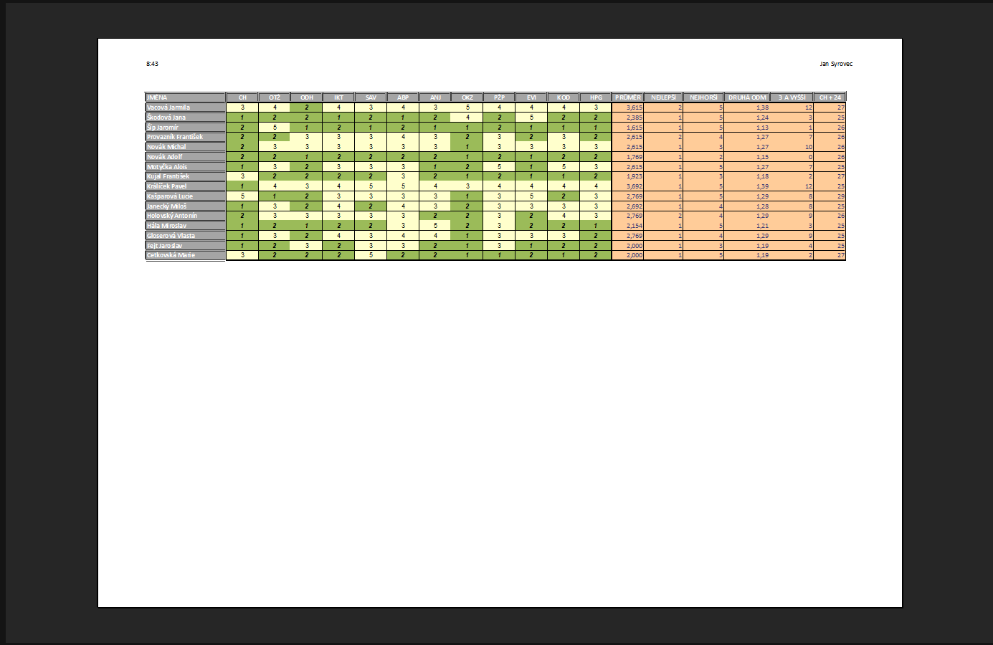

řazení
ÚKOLY:
1. | Seřaďte tabulku podle roku narození vzestupně a podle počtu dětí sestupně
2. | Zadejte opakování záhlaví tabulky a v Náhledu tisku zkopírujte druhou stránku celého okna programu MS Excel
 | Obrázek vložte do tohoto listu do buňky J8, výška obrázku 15 cm, zachovejte poměr stran
3. | Do sloupce E vložte funkci, která zobrazí zda je ve sloupci C uvedena žena, nebo muž
 | Sloupec zformátujte jako zbytek tabulky (ohraničení, výplň)

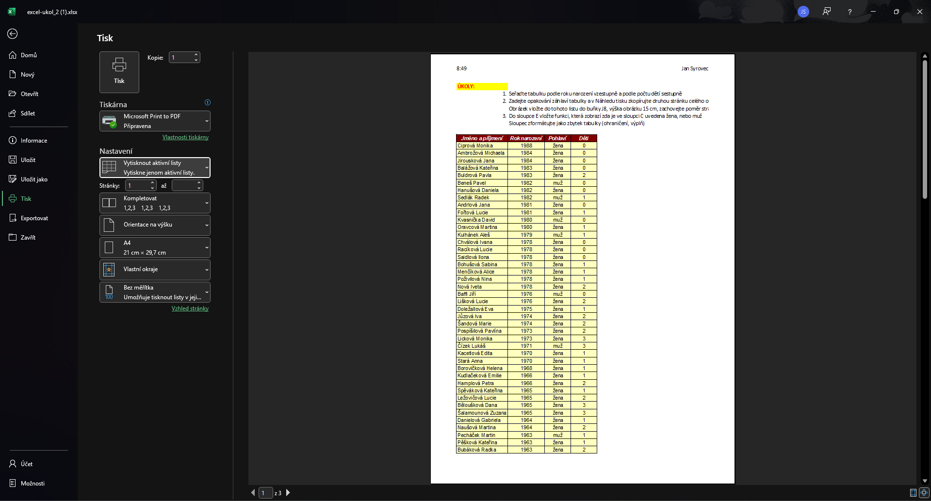
Jméno a příjmení | Rok narození | Pohlaví | Děti | Žena nebo muž
Ciprová Monika | 1988 | žena | 0 | žena
Ambrožová Michaela | 1984 | žena | 0 | žena
Jirousková Jana | 1984 | žena | 0 | žena
Balážová Kateřina | 1983 | žena | 0 | žena
Buldrová Pavla | 1983 | žena | 2 | žena
Beneš Pavel | 1982 | muž | 0 | muž
Hanušová Daniela | 1982 | žena | 0 | žena
Sedlák Radek | 1982 | muž | 1 | muž
Andrlová Jana | 1981 | žena | 0 | žena
Fořtová Lucie | 1981 | žena | 1 | žena
Kvasnička David | 1980 | muž | 0 | muž
Oravcová Martina | 1980 | žena | 1 | žena
Kulhánek Aleš | 1979 | muž | 1 | muž
Chválová Ivana | 1978 | žena | 0 | žena
Racíková Lucie | 1978 | žena | 0 | žena
Saidlová Ilona | 1978 | žena | 0 | žena
Bohušová Sabina | 1978 | žena | 1 | žena
Menčíková Alice | 1978 | žena | 1 | žena
Poživilová Nina | 1978 | žena | 1 | žena
Nová Iveta | 1978 | žena | 2 | žena
Baffi Jiří | 1976 | muž | 0 | muž
Lišková Lucie | 1976 | žena | 2 | žena
Doležallová Eva | 1975 | žena | 1 | žena
Jůzová Iva | 1974 | žena | 2 | žena
Šandová Marie | 1974 | žena | 2 | žena
Pospíšilová Pavlína | 1973 | žena | 2 | žena
Licková Monika | 1973 | žena | 3 | žena
Čízek Lukáš | 1971 | muž | 3 | muž
Kacetlová Edita | 1970 | žena | 1 | žena
Stará Anna | 1970 | žena | 1 | žena
Borovičková Helena | 1968 | žena | 1 | žena
Kudlačeková Emilie | 1966 | žena | 1 | žena
Hamplová Petra | 1966 | žena | 2 | žena
Spěváková Kateřina | 1965 | žena | 1 | žena
Ležovičová Lucie | 1965 | žena | 2 | žena
Běloušková Dana | 1965 | žena | 3 | žena
Šalamounová Zuzana | 1965 | žena | 3 | žena
Danielová Gabriela | 1964 | žena | 1 | žena
Naušová Martina | 1964 | žena | 2 | žena
Pecháček Martin | 1963 | muž | 1 | muž
Pěšková Kateřina | 1963 | žena | 1 | žena
Bubáková Radka | 1963 | žena | 2 | žena
Čechmanová Soňa | 1962 | žena | 0 | žena
Dušková Marie | 1962 | žena | 1 | žena
Buriánová Hana | 1962 | žena | 2 | žena
Maršíková Ivona | 1961 | žena | 2 | žena
Chytilová Kamila | 1959 | žena | 0 | žena
Sádovská Jiřina | 1959 | žena | 2 | žena
Černá Jana | 1958 | žena | 1 | žena
Dostalová Johana | 1958 | žena | 1 | žena
Lučanová Hana | 1956 | žena | 2 | žena
Suchánek Robert | 1956 | muž | 2 | muž
Jonášová Tereza | 1956 | žena | 3 | žena
Adamcova Anna | 1955 | žena | 2 | žena
Moravcová Eliška | 1954 | žena | 2 | žena
Cuprišinová Veronika | 1954 | žena | 4 | žena
Haltuchová Nela | 1952 | žena | 2 | žena
Havelka David | 1952 | muž | 2 | muž
Mikanová Miroslava | 1952 | žena | 2 | žena
Mrkvičková Šárka | 1950 | žena | 2 | žena
Eclerová Kristína | 1949 | žena | 2 | žena
Novotná Darina | 1949 | žena | 2 | žena
Rybičková Karolína | 1945 | žena | 0 | žena
Dymáková Alena | 1945 | žena | 3 | žena
Pilařová Iveta | 1945 | žena | 4 | žena

